2020
御 見 積 書

東邦薬品株式会社 |  |  | 御中 |  |  |  |  |  |  | 2020-02-03

代表取締役 齋藤孝志
〒９８３－０８２８
宮城県仙台市宮城野区岩切分台1丁目8-4
TEL：０２２－２５５－３１５０
FAX：０２２－２５５－９９５５
御見積金額 |  | ¥141,000
 |  |  |  |  | （税別）

件 名： | 産業廃棄物処理の件
支払条件： | 別途打ち合わせによる
有効期限： | 見積提出後１ヶ月 |  |  |  |  |  | 承認 |  | 承認 |  |  | 作成
 | この御見積書は概算見積となります。 実際のご請求は実数量を計測したものとさせて頂きますので御了承願います。
見積条件：

品名 |  |  |  | 数量 |  | 単位 |  | 単価 |  |  | 金額
産業廃棄物処分
廃プラスチック類 |  |  |  | 900 |  | kg |  | 60 |  |  | ¥54,000
金属くず（業務用サーバー含む） |  |  |  | 1 |  | 式 |  | 無償 |  |  | 無償
収集運搬費 |  |  |  | 1 |  | 車 |  | 20,000 |  |  | ¥20,000
データイレース費 |  |  |  | 15 |  | 台 |  | 3,000 |  |  | ¥45,000
搬出作業費 |  |  |  | 2 |  | 名 |  | 11,000 |  |  | ¥22,000
以下余白

 |  |  |  | 計 |  |  |  |  |  |  | ¥141,000

備考
本書は、1/31に確認した御見積書となっております。
上記搬出作業費は、トラック傍まで搬出頂ければ頂戴しません。

2023.12.15
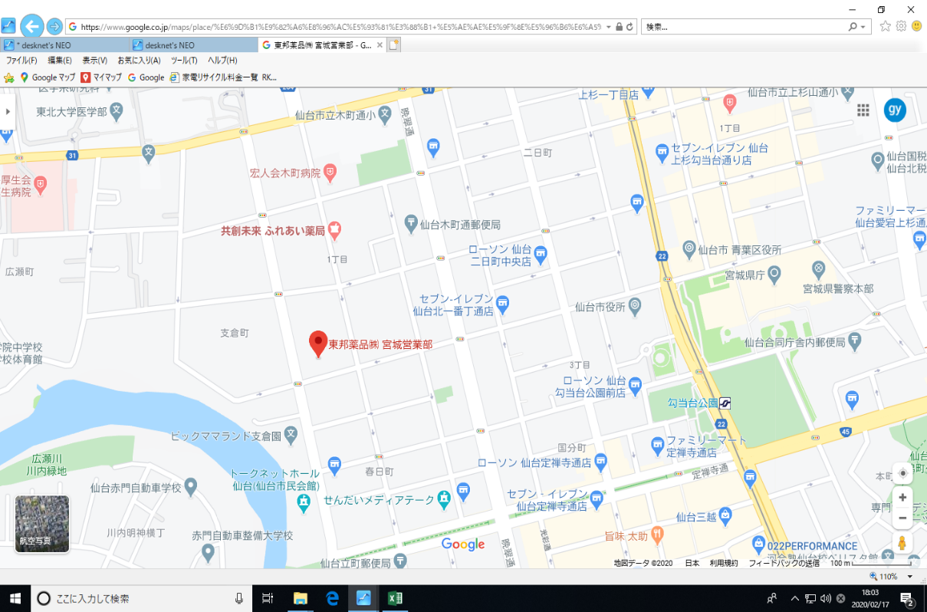
御 見 積 書

東邦薬品株式会社 |  |  | 御中 |  |  |  |  | 2023-12-15

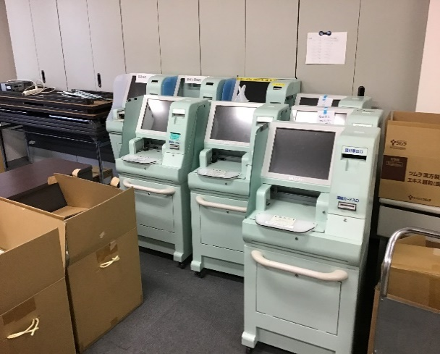
代表取締役 齋藤孝志
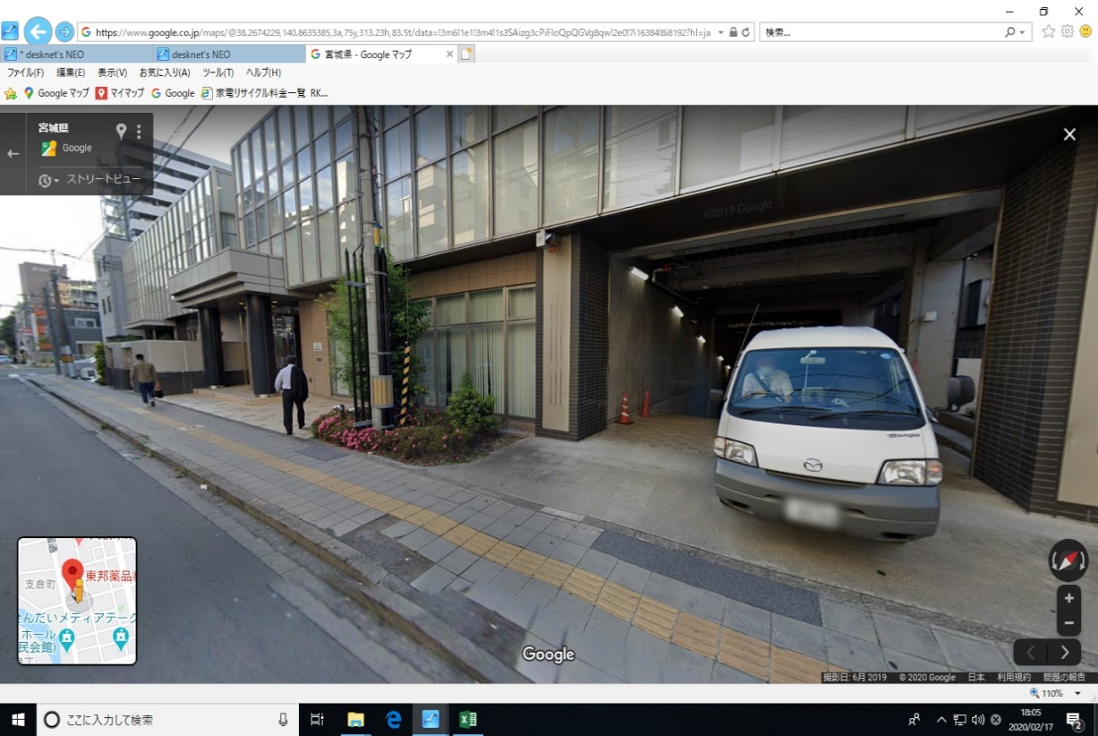
御見積金額 |  | ¥76,010
 |  |  |  |  | （税込）
〒９８３－０８２８
宮城県仙台市宮城野区岩切分台1丁目8-4
TEL：０２２－２５５－３１５０
FAX：０２２－２５５－９９５５
件名： | 産業廃棄物回収の件
支払条件： | 別途打ち合わせによる |  |  |  |  |  |  |  |  |  | 実施は2024年5月頃見込み
有効期限： | 見積提出後１ヶ月 |  |  |  |  |  |  | 承認 |  | 作成 | 予算どりの為の見積もり
 | この御見積書は概算数量となります。 実際のご請求は実数量を計測したものとさせて頂きますので御了承願います。
見積条件：

 |  |  |  |  |  |  |  |  |  |  | 以前はたつしさん対応
品名 |  |  |  | 数量 |  | 単位 | 単価 |  | 金額 |  | たー７ プラ50～80、金属10、運搬5000～25000
産業廃棄物処分
・廃プラスチック類 |  |  |  | 420 |  | kg | 80 |  | ¥33,600 |  | PCディスプレイ、送信器 7台 ＠６０ｋｇ 前回60円/ｋｇで実施しているが値上げます
・金属くず |  |  |  | 140 |  | kg | 10 |  | ¥1,400 |  | PC本体 7台
データ破壊作業
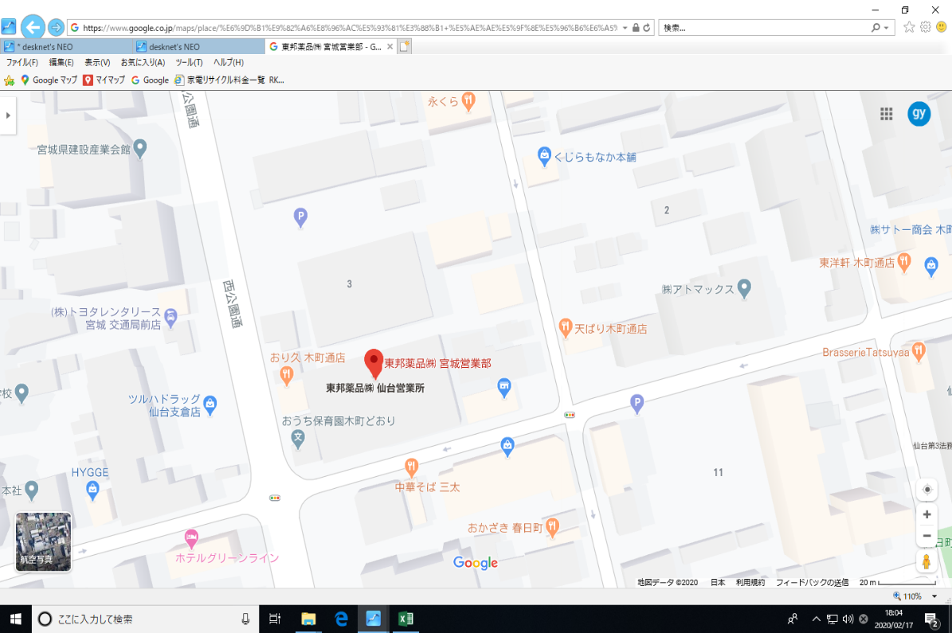
・解体作業あり ※１ |  |  |  | 7 |  | 台 | 1,800 |  | ¥12,600
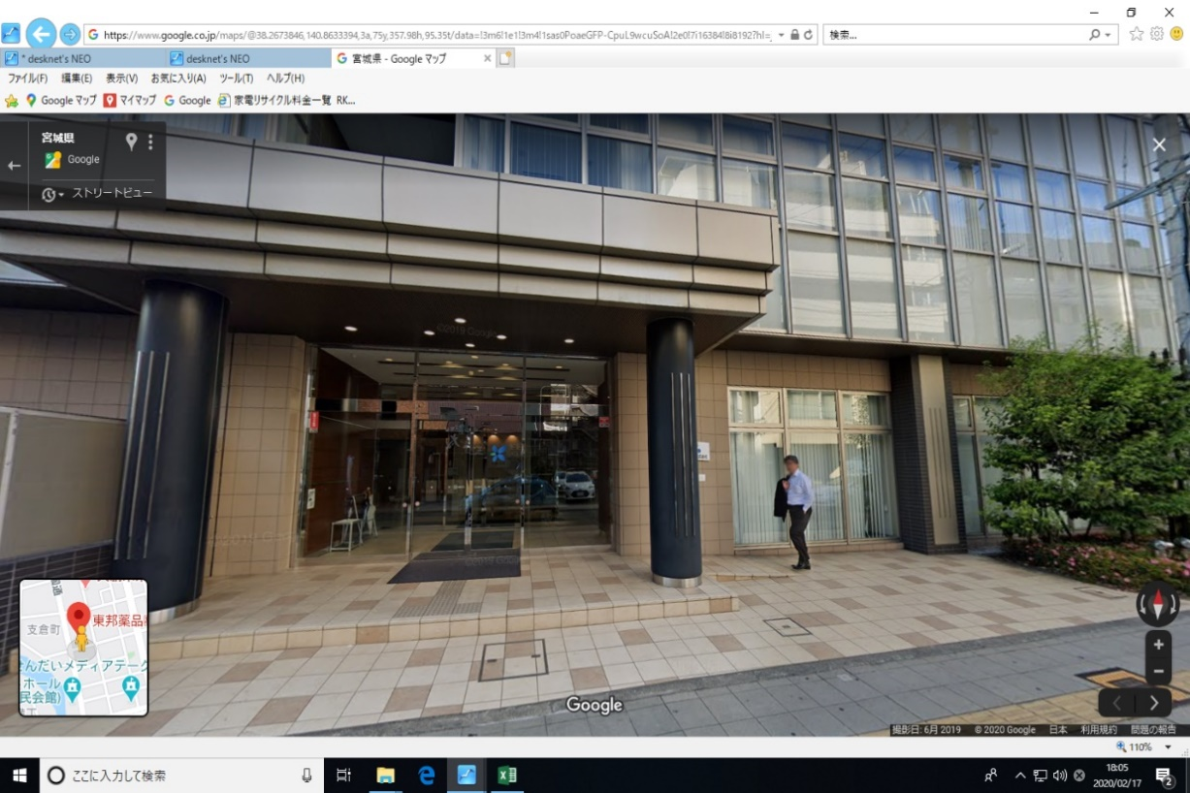
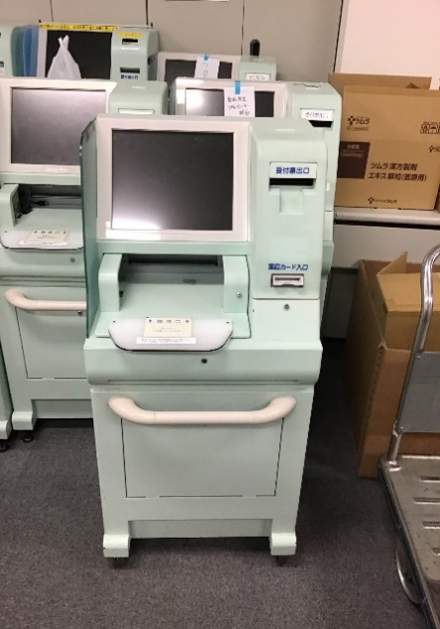
・データ破壊証明書 |  |  |  | 1 |  | 部 | 1,500 |  | ¥1,500
収集運搬費 |  |  |  | 1 |  | 車 | 20,000 |  | ¥20,000 |  | 1h作業
以下余白

 |  |  |  | 小計 |  |  |  |  | ¥69,100
 |  |  |  | 消費税 |  |  |  |  | ¥6,910
 |  |  |  | 合計 |  |  |  |  | ¥76,010

備考
・回収場所：〒980-0801 宮城県仙台市青葉区木町通1-3-7 ＭＡビル2F（北海道・東北支社 様） |  |  |  |  |  |  |  |  |  |  | 路駐想定

・弊社回収員1名での回収を想定しております。車両駐車場所の確保及び搬出のお手伝いをお願いいたします。

※１：【5台以下の場合】2,000円/台 【6～10台の場合】1,800円/台 【11台以上】1,500円/台
なお、解体後に記録媒体が入っていない場合でも、こちらの料金は解体費用として発生いたします。

